7682
提 案 書

涼感タオル |  | 参考上代 | ¥200 | 販売価格
 |  | （税別） |  | （税別）
【JAN】 | 4562121889484
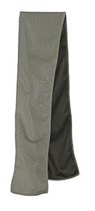 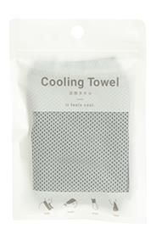 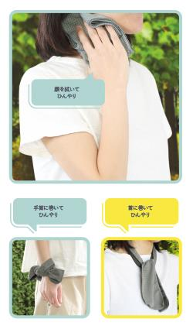 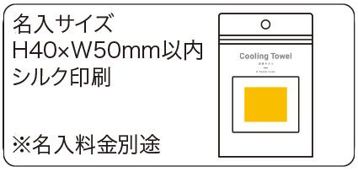 |  |  | 【商品番号】 7682-60 【本体サイズ】 100×900ｍｍ・17ｇ 【パッケージサイズ】 110×10×165ｍｍ・22ｇ 【個装形態】 ジッパーケース入 【材質】 ポリエステル 【入数】 400 【商品説明】 冷やしたい箇所に巻くとひんやり涼しいクールタオル

